对账
订单号 | 入住日期 | 离店日期 | 应收 |  |  |  | ,
999224924774310 | 2023-08-10 | 2023-08-12 | 277.71 | 277.71 | 3543283 | 0 | ,3543283 | 直采
999225936171922 | 2023-08-11 | 2023-08-12 | 31.51 | 31.51 | 3756938 | 0 | ,3756938 | 直连
999225956808618 | 2023-08-11 | 2023-08-12 | 23.87 | 23.87 | 3762728 | 0 | ,3762728 | 直连
999225958227290 | 2023-08-11 | 2023-08-12 | 183.8 | 183.80 | 3763215 | 0 | ,3763215 | 直连
999225973150802 | 2023-08-11 | 2023-08-12 | 39.02 | 39.02 | 3763622 | 0 | ,3763622 | 直连
999225973628303 | 2023-08-11 | 2023-08-12 | 53.14 | 53.14 | 3763673 | 0 | ,3763673 | 直连
999225975544097 | 2023-08-11 | 2023-08-12 | 43.61 | 43.61 | 3764186 | 0 | ,3764186 | 直连
999225979686801 | 2023-08-11 | 2023-08-12 | 40.84 | 40.84 | 3765531 | 0 | ,3765531 | 直连
999225979689948 | 2023-08-11 | 2023-08-12 | 47.39 | 47.39 | 3765532 | 0 | ,3765532 | 直连
999225979739664 | 2023-08-11 | 2023-08-12 | 15.64 | 15.64 | 3765542 | 0 | ,3765542 | 直连
999225980651924 | 2023-08-11 | 2023-08-12 | 262.36 | 262.36 | 3765794 | 0 | ,3765794 | 直连
999225980824054 | 2023-08-11 | 2023-08-12 | 32.52 | 32.52 | 3765828 | 0 | ,3765828 | 直连
999225981510192 | 2023-08-11 | 2023-08-12 | 19.59 | 19.59 | 3766002 | 0 | ,3766002 | 直连
999225982175744 | 2023-08-11 | 2023-08-12 | 48.21 | 48.21 | 3766278 | 0 | ,3766278 | 直连
999225982302694 | 2023-08-11 | 2023-08-12 | 98.91 | 98.91 | 3766315 | 0 | ,3766315 | 直连
25982490008 | 2023-08-11 | 2023-08-12 | 60.33 | 60.33 | 3766371 | 0 | ,3766371 | 直连
999225983394044 | 2023-08-11 | 2023-08-12 | 25.58 | 25.58 | 3766823 | 0 | ,3766823 | 直连
999225983565262 | 2023-08-11 | 2023-08-12 | 18.79 | 18.79 | 3766857 | 0 | ,3766857 | 直连
999225983678531 | 2023-08-11 | 2023-08-12 | 23.51 | 23.51 | 3766883 | 0 | ,3766883 | 直连

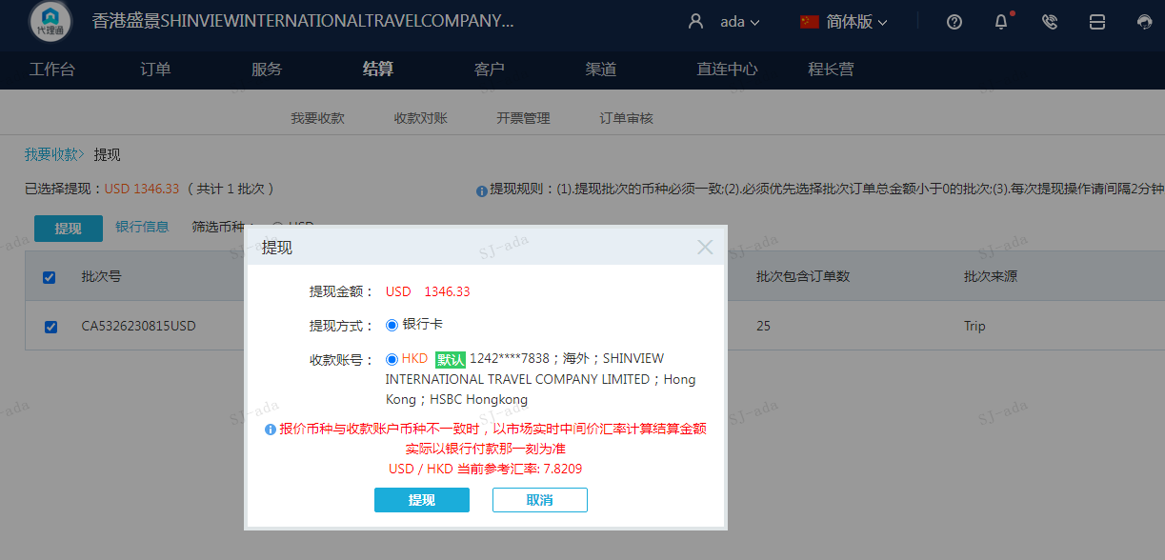
 |  |  | 1346.33
 |  |  | USD 1346.33

A230815094234911 | 1068.62 | 8357.57
A230815094340911 | 277.71 | 2171.94
USD / HKD 当前参考汇率: 7.8209 | 1346.33 | 10529.51
总计： 1346.33 USD/ 10529.51 HKD

